상품제안서
보온백 보냉백 런치백 보온보냉백 도시락가방 아이스백 | 상품코드: F26769

 |  |  |  |  |  |  | 02-412-0044 | www.easy1.co.kr
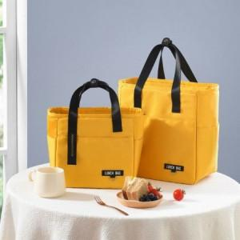

【상세/제작정보】 | 사이즈별 가격 문의 기본수량 미만 인쇄시 비용 추가. 개별 지퍼백 포장

【인쇄/포장옵션】 | 실크 / 포장불가능

【공급단가】 | 수량 | 100~ | 300~ | 500~ | 1,000~ | 3,000~
*VAT별도 | 단가 | 11,870원 | 11,680원 | 11,400원 | 11,110원 | 10,920원

【상품 URL】 | https://dev.easy1.co.kr:443/src/goods_detail.php?gdno=26769

